关系图
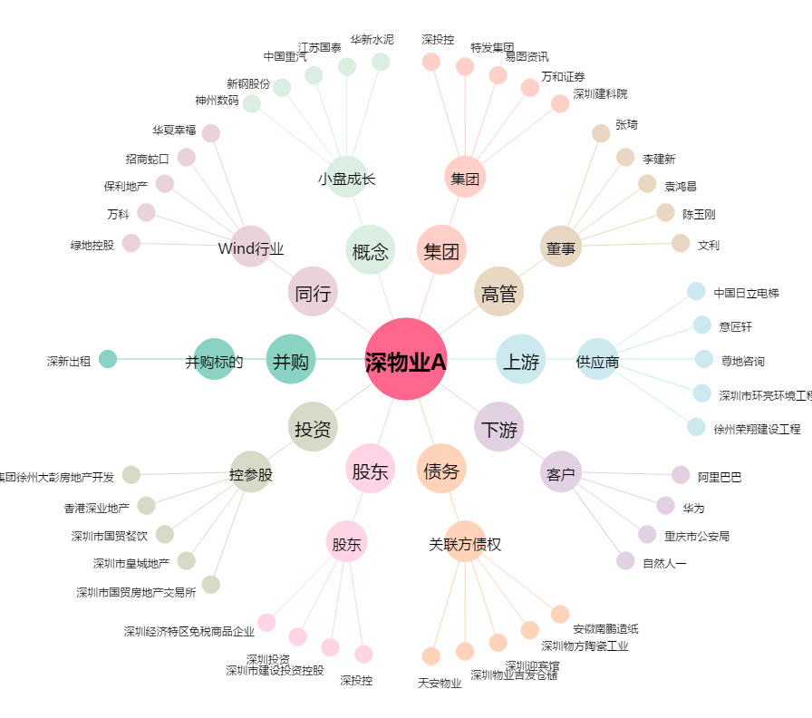
深物业A[000011.SZ] - 关系概览图

